상품제안서
마일드블랙 바닐라사각케이스 | 상품코드: S20425

 |  |  |  |  |  |  | 02-713-8555 | www.synergygift.co.kr
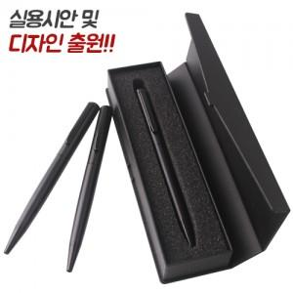

【상세/제작정보】 | <p><span style="font-size: 18.6667px;">※배송비 별도(박스당 4,000원 부가세별도)</span>​</p>

【인쇄/포장옵션】 | 레이저 / 포장지포장

【공급단가】 | 수량 | 100~ | 300~ | 500~ | 1,000~ | 3,000~
*VAT별도 | 단가 | 1,940원 | 1,820원 | 1,750원 | 1,680원 | 1,620원

【상품 URL】 | https://www.synergygift.co.kr:443/src/goods_detail.php?gdno=20425

